Tabelle1
Schneckengetriebe Zerspanungsteile Q4M

Zerspanungsteile |  |  | Stand: 18.03.2021 |  |  | Bei Rückfragen: | Christoph Windhager +43660 55 61 862 | christoph.windhager@escad-austria.at

Index | Benennung | Abbildung | Material | Fertigmaße [mm^3] | Oberfläche | Lieferant | Bemerkung | Anzahl
1 | Getriebegehäuse 1.3 | 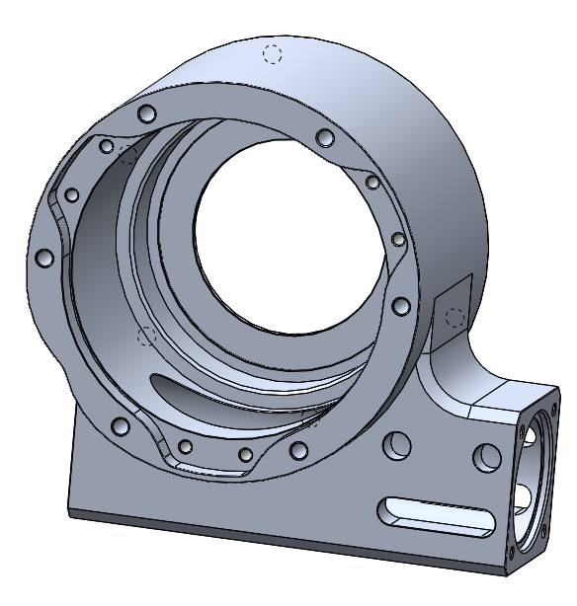 | Automatenlegierung Al, nach verfügbarem Halbzeug | 216x203x114 | unbehandelt | Q4M |  | 5
2 | Hohlwelle Drehachse 1.2 | 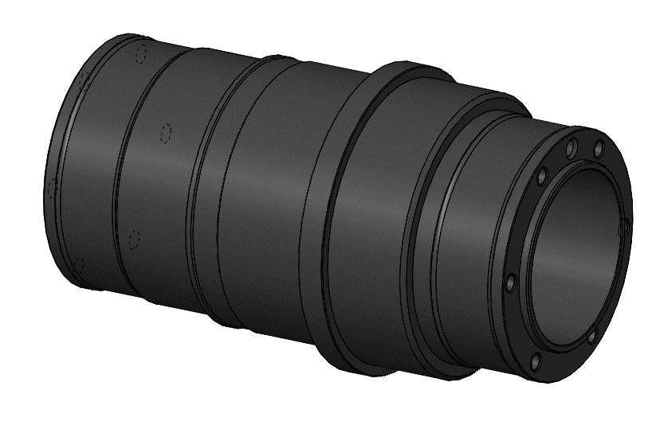 | Automatenstahl, nach verfügbarem Halbzeug | Ø97 x 169 | brüniert | Q4M |  | 5
3 | Adapter Backenfutter 1.2 | 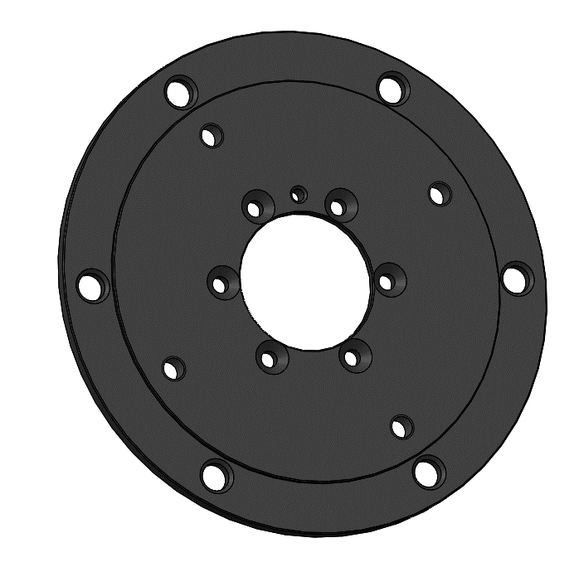 | Automatenstahl, nach verfügbarem Halbzeug | Ø200 x 8 | brüniert | Q4M |  | 5
4 | Distanzhülse Schneckenwelle 1.1 | 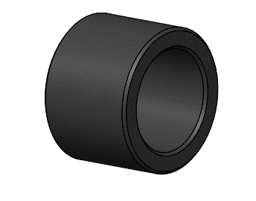 | Automatenstahl, nach verfügbarem Halbzeug | Ø24 x17 | brüniert | Q4M |  | 5
5 | Schneckenwelle 1.1 | 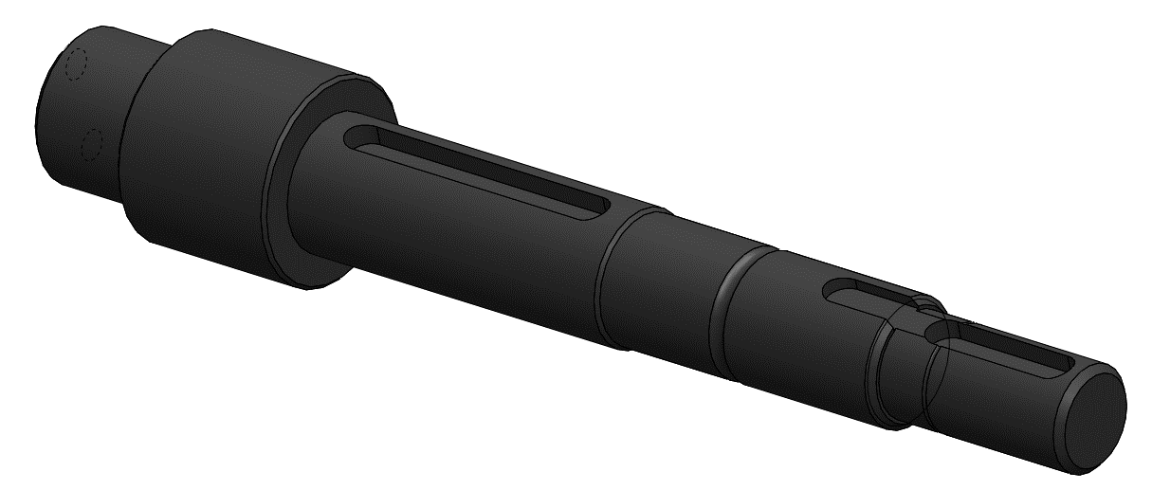 | 42CrMo4+QT (1.7225) | Ø27 x 157 | brüniert | Q4M |  | 5
6 | Bearbeitung Schneckenrad | 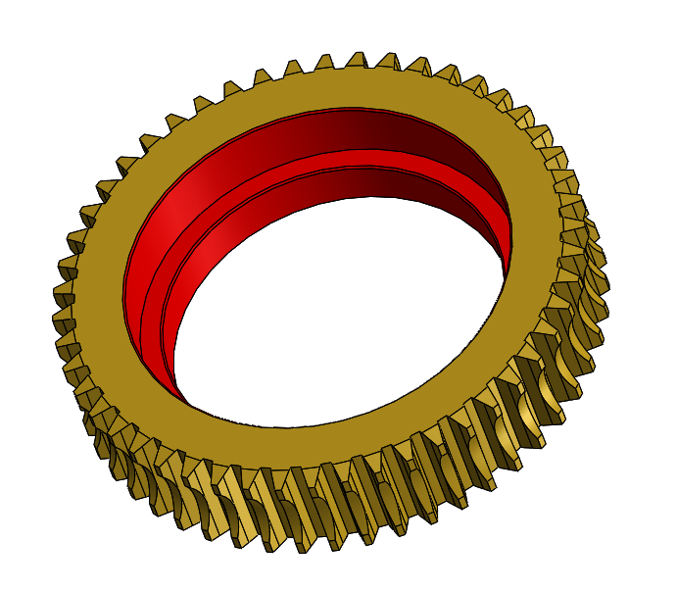 | Messing, Rohteil beigestellt | - | unbehandelt | Q4M |  | 5
7 | Distanzhülse Klemmhebel 1.1 | 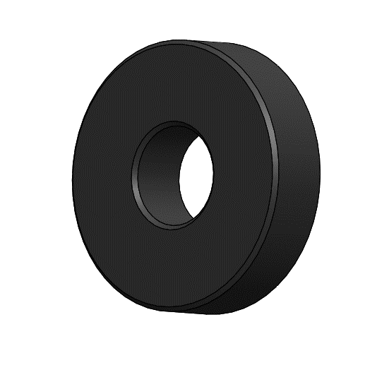 | Automatenstahl, nach verfügbarem Halbzeug | Ø30x8 | brüniert | Q4M |  | 10

